关系图
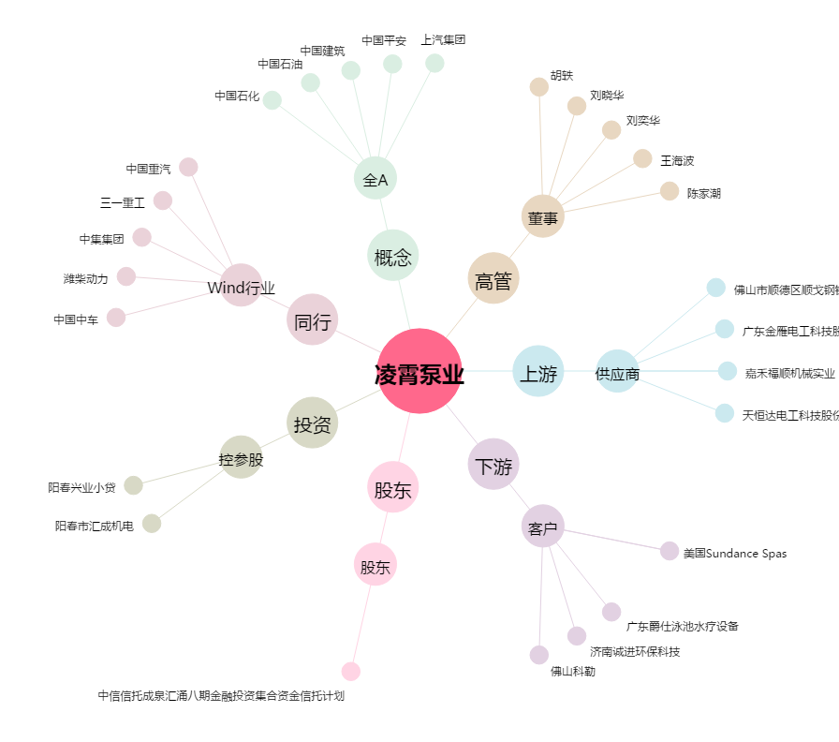
凌霄泵业[002884.SZ] - 关系概览图

